Oppskrift
HumuskanapeerHumuskanapeer
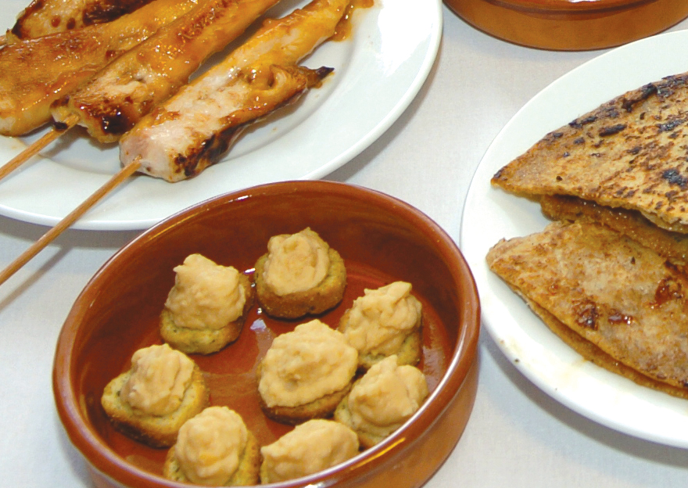

Bland garbanzobønner, olivenolje, limejuice og hvitløk i en foodprosessor. Mikses godt, til ferdig Hummus. Ha det hele i en sprøyte eller i et kremmerhus, og sprøyte litt på hver krutong. Serveres på et lite fat. Tips: I Tapasrettene er porsjonene små, og beregnet utfra at et måltid består av 3-10 små porsjoner. Bland garbanzobønner, olivenolje, limejuice og hvitløk i en foodprosessor. Mikses godt, til ferdig Hummus. Ha det hele i en sprøyte eller i et kremmerhus, og sprøyte litt på hver krutong. Serveres på et lite fat. Tips: I Tapasrettene er porsjonene små, og beregnet utfra at et måltid består av 3-10 små porsjoner.
Number of servingsNumber of servings | 1
EPDEPD | ProductProduct | Per servingPer serving |  | TotalTotal |  | QtyPerPackQtyPerPack | PackSizePackSize | PackUnitPackUnit | PackagingPackaging | ItemsItems
 | El Paradiso Bønner Garbanzo El Paradiso Bønner Garbanzo | 0.015 | kgkg | 0 | kgkg |  |  |  |  | 0
123208123208 | Extra virgin olivenolje Extra virgin olivenolje | 0.001 | ll | 0 | ll | 4 | 3 | ll | 4x3l4x3l | 0
 | Limejuice ReaLime Limejuice ReaLime | 0.001 | ll | 0 | ll |  |  |  |  | 0
10345371034537 | Krutonger Persille&Hvitløk *(Gluten,Bygg gluten,Hvete gluten)Krutonger Persille&Hvitløk *(Gluten,Bygg gluten,Hvete gluten) | 5 | gg | 0 | gg | 6 | 400 | gg | 6x400g6x400g | 0
 | Blue Dragon Minced Garlic Blue Dragon Minced Garlic | 3 | gg | 0 | gg |  |  |  |  | 0
 | Hvitløk, fersk Hvitløk, fersk |  |  | 0 |  |  |  |  |  | 0

 | * Allergens* Allergens

